Hoja1
REQUERIMIENTO | N° DE SENTENCIA (DEBIDO A QUE EN ALGUNAS OCASIONES SE USÓ MÁS DE UNA) | SENTENCIA SQL | DISTRIBUCIÓN DE LOS PARÁMETROS DE ENTRADA | VALORES DE PARÁMETROS | PLANES OBTENIDOS | TIEMPOS
RC3 | 1 | SELECT * FROM USUARIO WHERE CEDULA=id; (CON ID = 17) | El parámetro es el id por lo que es único, no se repite en la búsqueda, y debido a la cantidad de datos en esta tabla, su distribución es igual a la de cualquier otra tupla. Respecto a la posibilidad de cambiar el tamaño de la respuesta lo unico que se podría hacer es provocar un resultado vacio con un id inexistente, como por ejemplo 5 (millones). No se puede incrementar ya que el requerimiento solo habla de la información de un solo cliente. | ID (USUARIO)
 | 2 | SELECT * FROM (PREFERENCIAS NATURAL JOIN CATEGORIAPRODUCTO) natural join (ZONA INNER join TIPODECOMIDA ON IDTIPO=IDTIPOCOMIDA) WHERE CEDULA= id; |  | ID (USUARIO) | 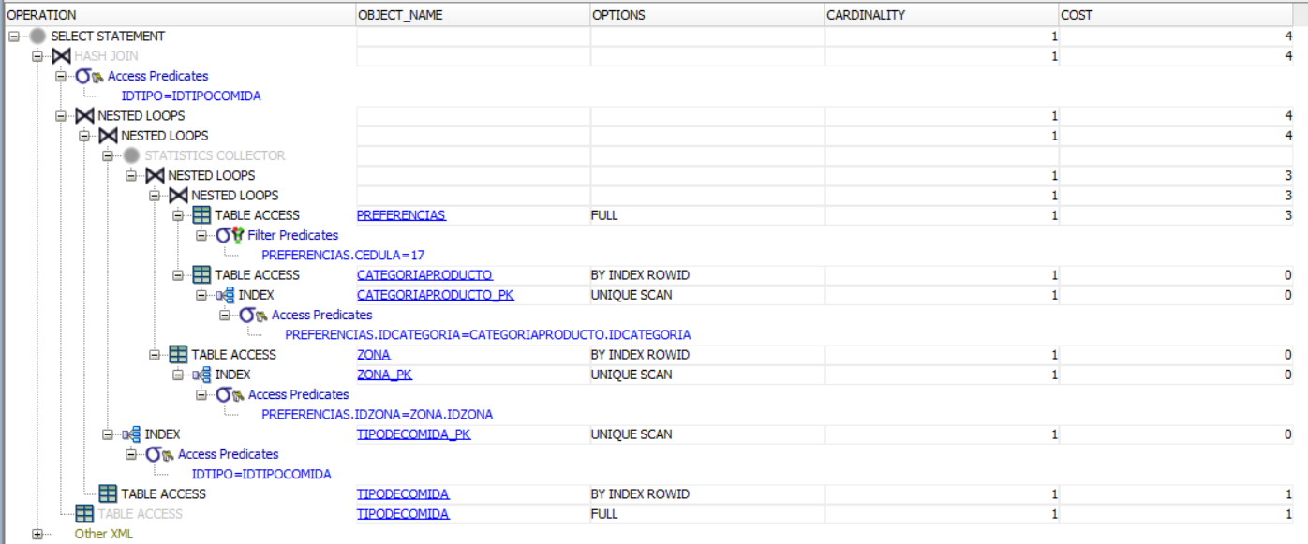
 | 3 | SELECT * FROM pedido WHERE CEDULA=id; |  | ID (USUARIO)
RC4 | 1 | SELECT * FROM PRODUCTO NATURAL JOIN(SELECT * FROM (SELECT MAX(TOTALMENUS) AS TOTALMENUS FROM(SELECT IDPRODUCTO, COUNT(IDMENU) AS TOTALMENUS FROM (PRODUCTO P NATURAL JOIN TIENEPRODUCTO T) GROUP BY IDPRODUCTO)) NATURAL JOIN (SELECT IDPRODUCTO, COUNT(IDMENU) AS TOTALMENUS FROM (PRODUCTO P NATURAL JOIN TIENEPRODUCTO T) GROUP BY IDPRODUCTO)); | La distribución de los resultados de este requerimiento dependerían de la cantidad de menús existentes, como también de la cantidad de productos y finalmente la intersección de estos dos, es decir, el contenido de los menus respecto a los productos. No hay escenarios de prueba, ya que como ya fue explicado, este resultado es constante. | Este requerimiento no tiene parámetros de entrada ya que la respuesta es única en el momento de la consulta. En cuanto a los casos de prueba no habría ninguno debido a lo ya mencionado, no habría escensarios a analizar puesto que la respuesta es única y solo habría un único escenario. | 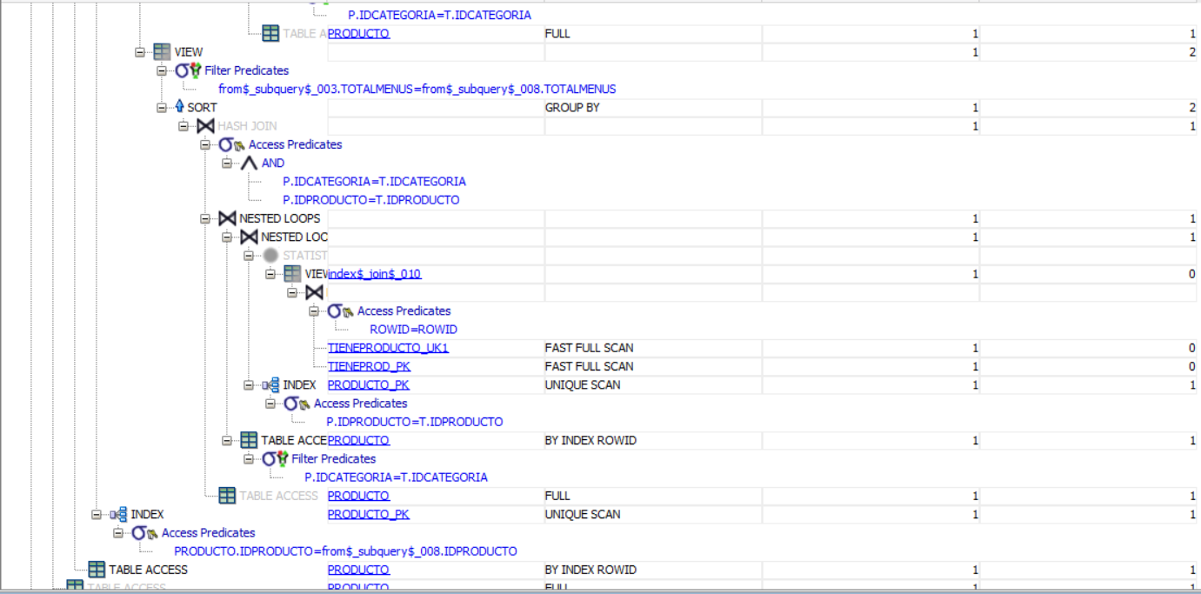
RC9 | 1 | SELECT CEDULA, NOMBRE, ROL, EMAIL FROM ( SELECT IDPRODUCTO, LOCAL FROM (OFRECEPRODUCTO NATURAL JOIN RESTAURANTE))a1 INNER JOIN ( SELECT USUARIO.CEDULA, NOMBRE, ROL, EMAIL, IDPRODUCTO, LOCAL, IDPEDIDO FROM (USUARIO RIGHT OUTER JOIN PEDIDO ON USUARIO.CEDULA= PEDIDO.CEDULA) NATURAL JOIN PEDIDOPRODUCTO WHERE ROL='CLIENTE' AND (FECHAYHORA BETWEEN TO_DATE('01/01/17') AND TO_DATE('31/12/17')))us ON a1.LOCAL=us.LOCAL WHERE us.LOCAL=366520 GROUP BY CEDULA, NOMBRE, ROL, EMAIL; | La distribución de los datos de entrada se estima uniforme para cada producto de cada restaurante, puesto que al tener en cuenta el tamaño de las tablas de los productos, de los restaurantes y de los pedidos, es bastante poco probable que más de un cliente hayan consumido lo mismo en el mismo rango de fechas. | En este caso los valores que entran por parametros son el ROL (usuario), el local del restaurante, el producto del determinado restaurante y los rangos de fechas. Estos resultados varían según todos menos el rol, ya que esta tiene que ser una constante debido a lo requerido. Por otra parte, la respuesta se agrandaría si el rango de fechas es mayor, sin embargo, lo que más determina este tamaño de respuesta es el producto y el restaurante ingresados. | 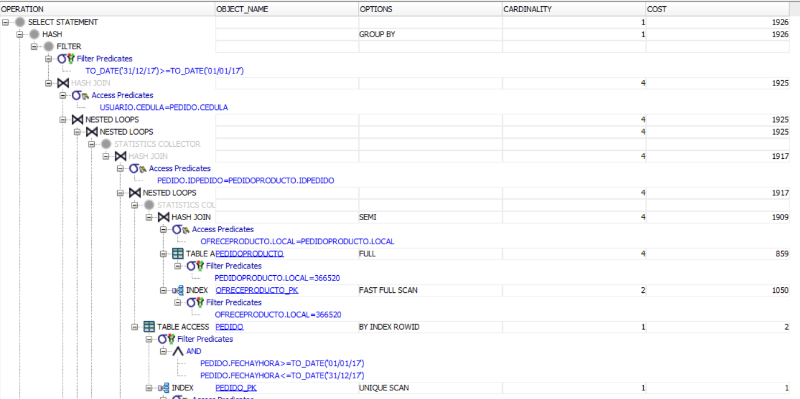
RC10 | 1 | SELECT CEDULA, NOMBRE, ROL, EMAIL FROM USUARIO WHERE ROL='CLIENTE' AND (CEDULA) NOT IN(SELECT CEDULA FROM ( SELECT IDPRODUCTO, LOCAL FROM (OFRECEPRODUCTO NATURAL JOIN RESTAURANTE))a1 INNER JOIN ( SELECT USUARIO.CEDULA, NOMBRE, ROL, EMAIL, IDPRODUCTO, LOCAL, IDPEDIDO FROM (USUARIO RIGHT OUTER JOIN PEDIDO ON USUARIO.CEDULA= PEDIDO.CEDULA) NATURAL JOIN PEDIDOPRODUCTO WHERE ROL='CLIENTE' AND (FECHAYHORA BETWEEN TO_DATE('01/01/17') AND TO_DATE('31/12/17')))us ON a1.LOCAL=us.LOCAL WHERE us.LOCAL=366520 GROUP BY CEDULA, NOMBRE, ROL, EMAIL); | La distribución de los datos de entrada se estima uniforme para cada producto de cada restaurante, puesto que al tener en cuenta el tamaño de las tablas de los productos, de los restaurantes y de los pedidos, es bastante poco probable que más de un cliente hayan consumido lo mismo en el mismo rango de fechas. | En este caso los valores que entran por parametros son el ROL (usuario), el local del restaurante, el producto del determinado restaurante y los rangos de fechas. Estos resultados varían según todos menos el rol, ya que esta tiene que ser una constante debido a lo requerido. Por otra parte, la respuesta se agrandaría si el rango de fechas es mayor, sin embargo, lo que más determina este tamaño de respuesta es el producto y el restaurante ingresados. | 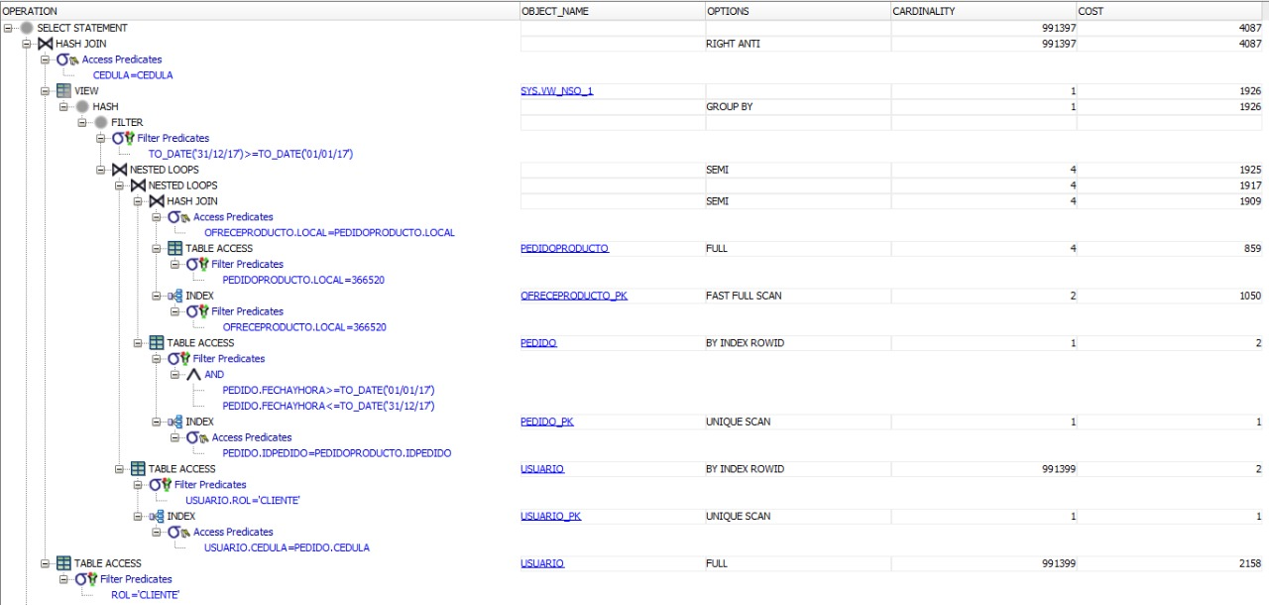 | 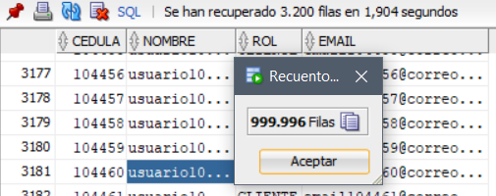
RC11 | 1 | SELECT * FROM(SELECT IDPRODUCTO, COUNT(IDPRODUCTO) AS TOTAL FROM ((SELECT IDPEDIDO, TO_CHAR(FECHAYHORA,'DY' ) AS DY FROM PEDIDO )NATURAL JOIN PEDIDOPRODUCTO) NATURAL JOIN PRODUCTO WHERE DY='DOM' GROUP BY IDPRODUCTO)NATURAL JOIN(SELECT MAX(TOTAL)AS TOTAL FROM(SELECT IDPRODUCTO, COUNT(IDPRODUCTO) AS TOTAL FROM ((SELECT IDPEDIDO, TO_CHAR(FECHAYHORA,'DY' ) AS DY FROM PEDIDO )NATURAL JOIN PEDIDOPRODUCTO) NATURAL JOIN PRODUCTO WHERE DY='DOM' GROUP BY IDPRODUCTO) ); | La distribución de los parámetros de entrada en este requerimiento esta determinada gracias a los pedidos, ya que en ellos y la cantidada de veces que un producto haga parte de una de estas tuplas es donde se ve realmente la cardinalidad. | Este requerimiento no tiene parámetros de entrada ya que la respuesta es única en el momento de la consulta. En cuanto a los casos de prueba no habría ninguno debido a lo ya mencionado, no habría escensarios a analizar puesto que la respuesta es única y solo habría un único escenario.
 | 2 | SELECT * FROM(SELECT LOCAL, COUNT(LOCAL) AS TOTAL FROM ((SELECT IDPEDIDO, TO_CHAR(FECHAYHORA,'DY' ) AS DY FROM PEDIDO )NATURAL JOIN PEDIDOPRODUCTO) NATURAL JOIN RESTAURANTE WHERE DY='DOM' GROUP BY LOCAL)NATURAL JOIN(SELECT MAX(TOTAL)AS TOTAL FROM(SELECT LOCAL, COUNT(LOCAL) AS TOTAL FROM ((SELECT IDPEDIDO, TO_CHAR(FECHAYHORA,'DY' ) AS DY FROM PEDIDO )NATURAL JOIN PEDIDOPRODUCTO) NATURAL JOIN RESTAURANTE WHERE DY='DOM' GROUP BY LOCAL) ); | La distribución de los parámetros de entrada en este requerimiento esta determinada gracias a los pedidos, ya que en ellos y la cantidada de veces que un producto haga parte de una de estas tuplas es donde se ve realmente la cardinalidad. | Este requerimiento no tiene parámetros de entrada ya que la respuesta es única en el momento de la consulta. En cuanto a los casos de prueba no habría ninguno debido a lo ya mencionado, no habría escensarios a analizar puesto que la respuesta es única y solo habría un único escenario.
 | 3 | SELECT * FROM(SELECT IDPRODUCTO, COUNT(IDPRODUCTO) AS TOTAL FROM ((SELECT IDPEDIDO, TO_CHAR(FECHAYHORA,'DY' ) AS DY FROM PEDIDO )NATURAL JOIN PEDIDOPRODUCTO) NATURAL JOIN PRODUCTO WHERE DY='DOM' GROUP BY IDPRODUCTO)NATURAL JOIN(SELECT MIN(TOTAL)AS TOTAL FROM(SELECT IDPRODUCTO, COUNT(IDPRODUCTO) AS TOTAL FROM ((SELECT IDPEDIDO, TO_CHAR(FECHAYHORA,'DY' ) AS DY FROM PEDIDO )NATURAL JOIN PEDIDOPRODUCTO) NATURAL JOIN PRODUCTO WHERE DY='DOM' GROUP BY IDPRODUCTO) ); | La distribución de los parámetros de entrada en este requerimiento esta determinada gracias a los pedidos, ya que en ellos y la cantidada de veces que un producto haga parte de una de estas tuplas es donde se ve realmente la cardinalidad. | Este requerimiento no tiene parámetros de entrada ya que la respuesta es única en el momento de la consulta. En cuanto a los casos de prueba no habría ninguno debido a lo ya mencionado, no habría escensarios a analizar puesto que la respuesta es única y solo habría un único escenario. |  | 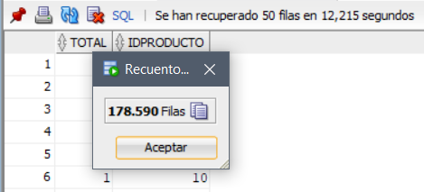
 | 4 | SELECT * FROM(SELECT LOCAL, COUNT(LOCAL) AS TOTAL FROM ((SELECT IDPEDIDO, TO_CHAR(FECHAYHORA,'DY' ) AS DY FROM PEDIDO )NATURAL JOIN PEDIDOPRODUCTO) NATURAL JOIN RESTAURANTE WHERE DY='DOM' GROUP BY LOCAL)NATURAL JOIN(SELECT MIN(TOTAL)AS TOTAL FROM(SELECT LOCAL, COUNT(LOCAL) AS TOTAL FROM ((SELECT IDPEDIDO, TO_CHAR(FECHAYHORA,'DY' ) AS DY FROM PEDIDO )NATURAL JOIN PEDIDOPRODUCTO) NATURAL JOIN RESTAURANTE WHERE DY='DOM' GROUP BY LOCAL) ); | La distribución de los parámetros de entrada en este requerimiento esta determinada gracias a los pedidos, ya que en ellos y la cantidada de veces que un producto haga parte de una de estas tuplas es donde se ve realmente la cardinalidad. | Este requerimiento no tiene parámetros de entrada ya que la respuesta es única en el momento de la consulta. En cuanto a los casos de prueba no habría ninguno debido a lo ya mencionado, no habría escensarios a analizar puesto que la respuesta es única y solo habría un único escenario. |  | 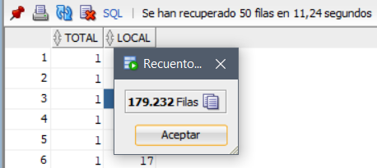
RC12 | 1 | SELECT CEDULA, NOMBRE, EMAIL, ROL FROM (((SELECT CEDULA,NOM AS NOMBRE, ROL, EMAIL FROM ((PEDIDO NATURAL JOIN (SELECT CEDULA, ROL, EMAIL, NOMBRE AS NOM FROM USUARIO)) INNER JOIN (PEDIDOPRODUCTO NATURAL JOIN (PRODUCTO NATURAL JOIN OFRECEPRODUCTO)) ON PEDIDO.IDPEDIDO=PEDIDOPRODUCTO.IDPEDIDO) WHERE IDCATEGORIA=2 AND PRECIO>=36885.855 ) UNION ALL (SELECT CEDULA, NOMBRE,EMAIL,ROL FROM(SELECT SUM(NUMWEEKS) AS TOTALWEEKS FROM (SELECT COUNT(DISTINCT(WEEK)) AS NUMWEEKS,YEAR FROM(SELECT IDPEDIDO, EXTRACT(YEAR FROM FECHAYHORA) AS YEAR, to_number(to_char(FECHAYHORA,'WW')) AS WEEK FROM (PEDIDO )) GROUP BY YEAR)) NATURAL JOIN (SELECT NOMBRE, ROL, CEDULA, EMAIL, SUM(NUMWEEKS) AS TOTALWEEKS FROM (SELECT COUNT(*) AS NUMWEEKS, NOMBRE, CEDULA, EMAIL, ROL, YEAR FROM (SELECT EXTRACT(YEAR FROM FECHAYHORA)AS YEAR, CEDULA, ROL, NoMBRE, EMAIL , to_number(to_char(FECHAYHORA,'WW')) AS WEEK FROM (PEDIDO NATURAL JOIN USUARIO)) GROUP BY NOMBRE, ROL, CEDULA, EMAIL, YEAR) GROUP BY NOMBRE, ROL, CEDULA, EMAIL)))) UNION ALL SELECT CEDULA, NOMBRE, ROL, EMAIL FROM (PEDIDO NATURAL JOIN PEDIDOPRODUCTO) NATURAL JOIN USUARIO WHERE CEDULA not IN (SELECT CEDULA FROM (PEDIDO NATURAL JOIN PEDIDOMENU) NATURAL JOIN USUARIO CEDULA ) GROUP BY CEDULA, NOMBRE, EMAIL, ROL ; | La distribución de los parámetros de entrada en este requerimiento esta determinada gracias a los pedidos, ya que en ellos se puede determinar los mejores clientes, lo que pidieron, cuando lo pidieron, el costo de lo que pidieron y cada cuanto lo pidieron. | Los parámetros de entrada en este caso es el costo de 1.5 SMDV solamente, puesto que el resto se toma como una constante que se da gracias a este valor de entrada. | 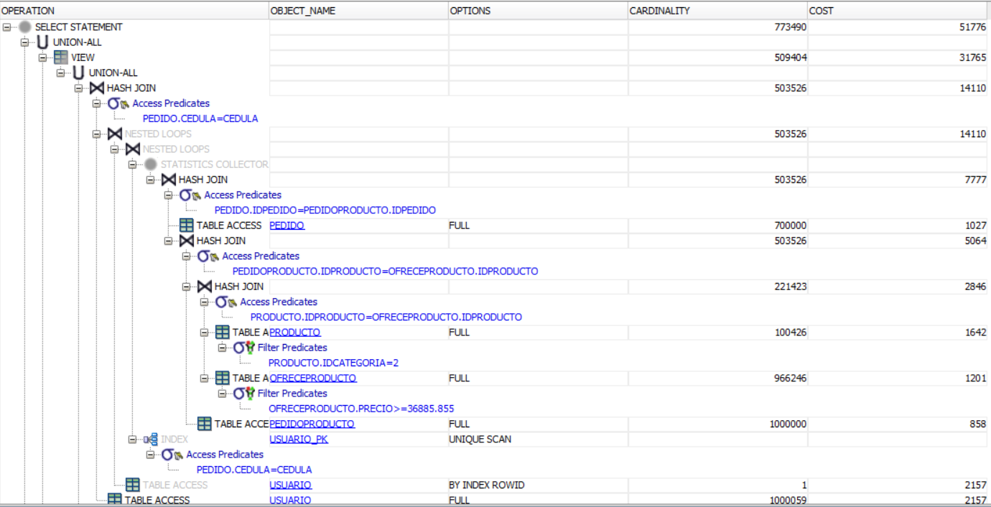 | 